Schlussabrechnung
Schlussabrechnung Planer

Massnahmen |  |  |  | Kostenträger | 84
 |  |  |  | Sachkonto | Verteilerschlüssel
Ingenieurbüro |  |  |  | Gemeinde
 |  |  |  | Strasse
 |  |  |  | Strecke
 |  |  |  | km/Bauwerk
 |  |  |  | Vorhaben
IBAN Zahlungskonto

Abteilung | Projektieren und Realisieren
Vergabe |  |  |  | Bauobjekt
 | Nr. | vom
 | Nr. | vom

Vertrag vom |  |  |  | Abrechnung
Zustimmung ASTRA:
Planervertrag, netto inkl. MWSt |  | Fr. |  | Kostentarif |  |  | Fr. | 0.00
Nachträge, netto inkl. MWSt |  | Fr. |  | Zeittarif |  |  | Fr. | 0.00
Total Vertragssumme (ohne Teuerung) |  | Fr. | 0.00 | Total Honorar |  |  | Fr. | 0.00

Abrechnungssumme |  | Fr. | 0.00 | Nebenkosten |  |  | Fr. | 0.00
(Inkl. Teuerung)
 |  | Fr. | 0.00 | Total Teuerung |  |  | Fr.
 |  |  |  | Total Abrechnungssumme
 |  |  |  | (inkl. Teuerung) |  |  | Fr. | 0.00

Der Unterzeichnende anerkennt die Richtigkeit der nachstehenden Schlussabrechnung in ihrem vollen
Umfange und erklärt sich nach Empfang der

Restzahlung | im Betrag von | Fr. | 0.00

in seinen rechtlichen Ansprüchen befriedigt.
Vorbehalten bleibt gegenseitig eine Revision der Schlussabrechnung durch Organe der kantonalen
Finanzkontrolle.

Ort: |  | Datum: |  |  |  | Ingenieurbüro:

 |  | ………………………. |  |  |  | …………………………………….

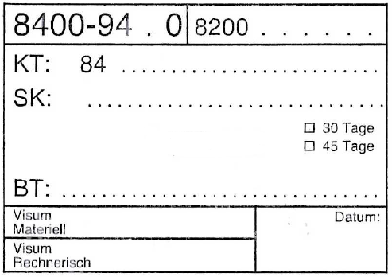
Beilagen: | - Zusammenstellung der Schlussabrechnung
 | - Honorarschlussrechnung vom
 | - Nebenkostenrechnung vom

Stempel wird durch den Projektleiter TBA ausgefüllt

